NOTĂ
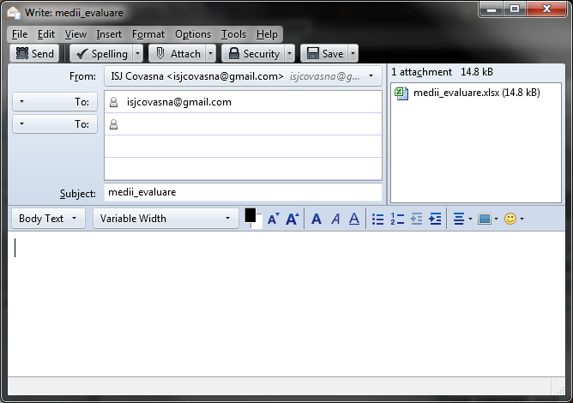
Se introduc elevii care au fost prezenți la Evaluarea Națională din 2011
Media VIII - înseamnă media primită la sfârșitul clasei a VIII-a la materia specificată (română, maternă, maghiară ) sau media generală primită la sfârșitul clasei a VIII-a (la ultima rubrică)
Nota evaluare - înseamnă nota primită la Evaluarea Națională la materia specificată (română, maternă, maghiară) sau media notelor primite la Evaluarea Națională (la ultima rubrică)
Sunt validări pe următoarele atribute:
1. - CNP-ul trebuie să aibă lungime de 13 caractere
2. - (doar dacă folosiți office 2007/2010 și ați descărcat varianta corectă) - verificare a CNP-ului: dacă ați scris CNP greșit atunci CNP-ul va fi colorat roșu. Dacă folosiți office 97/2000/xp/2003 atunci din motive tehnice (limita de 256 de caractere pe formule) nu veți avea verificare pe CNP-uri.
3. - Numele - trebuie să fie scris cu majuscule, dacă ați scris greșit atunci va fi colorat roșu
4. - Unitatea de provenință trebuie selectat din listă. Se lucrează pe unități PJ. Se pot introduce elevii din mai multe unități într-un singur tabel.
5. - Notele/mediile trebuie să fie minim 0.

Ca de obicei: nu aveți voie să modificați structura tabelului, nu folosiți copy-paste, tabelul nu a fost conceput ca să fie imprimat, nu trebuie să introduceți semnături, anteturi etc., ne interesează doar datele în format electronic conform machetei cerute.

O noutate: rezultatele (promptitudinea trimiterii, corectitudinea datelor, respectarea indicațiilor) colectării vor fi evaluate și raportate. Raportul va fi comunicat directorilor.

Macheta completată se trimite prin email la adresa: | isjcovasna@gmail.com
Emailul va avea ca atașament macheta completată și va avea subiectul: |  | medii_evaluare
 |  | (legat și cu litere mici: M E D I I subliniuță E V A L U A R E)
TERMEN: 16.11.2011 ora 11:00 |  | dacă ați făcut corect ar trebui să arate așa:

